Sheet1
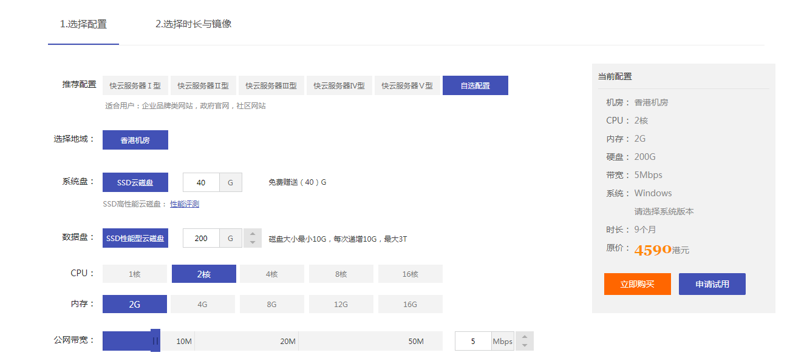
纪检监察信息化平台总模块 | 开发费用 | 系统后台权限搭建 | 服务器费用 | 服务费
组织与队伍建设模块 | 6000 | 4000/包含：后台各菜单搭建，权限配置，角色配置、特殊权限配置、数据录入，服务器部署，后台培训等。 | 大型系统需要购买专业云服务器，4500/年 | 免费/首年，次年每年1000元
监督执纪模块 | 6000
责任制考核模块 | 6000
及时任务模块 | 6000
廉洁教育模块 | 6000
统计分析模块 | 6000
报价（元） | 36000 | 4000 | 4500 | 0

组织与队伍建设模块 | 监督执纪模块 | 责任制考核模块 | 及时任务模块 | 廉洁教育模块 | 统计分析模块 | 系统后台框架
组织机构 | 三重一大 | 责任制考核总表 | 报告上传 | 党章党纪党规 | 组织人员统计 | 系统权限
用户管理 | 招标监督 | 党委主体责任 |  | 法律法规 | 人事情况统计 | 系统菜单
人员信息 | 全面监督 | 纪委监督责任 |  | 上级精神 | 责任制考核统计 | 系统信息
 | 干部任免监督 |  |  | 企业规章制度 |  | 特殊权限
 | 效能监察 |  |  | 纪检工作手册
 | 专项监督监察 |  |  | 纪检工作动态
 | 专项治理
 | 党风党纪
以上为子功能列表，在开发过程中，根据沟通进行子模块明细的调整。综上最终报价：44500（元）

附件一：服务器配置

